Premissas Indicadores
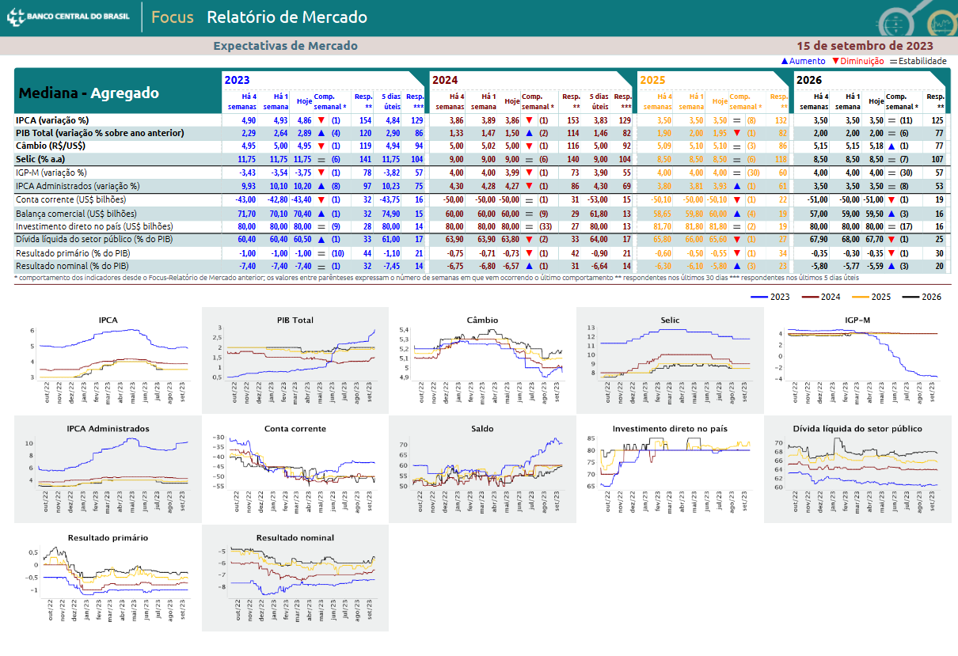
PREMISSAS PARA PROJEÇÕES

IGPD-M | 1.1 | 1.3 | 1.4 | 1.5 | 1.6 | 1.7 | 1.8 | 1.9 | 1.10
IPC-A
PIB
VACÂNCIA | 1.1 |  |  |  |  |  |  | 1.9
ABL | 1.1 |  | 1.4 | 1.5 | 1.6 |  |  | 1.9
VENDAS | 1.2 |  |  |  |  |  |  |  | 1.10
EMPREGO
RENDA PER CAPTA VITORIA
FLUXO DE PESSOAS
FLUXO VEÍCULOS | 1.3
VAGAS | 1.3

 | 2024 | 2025 | 2026 | 2027 | 2028 | 2029 | 2030 | 2031 | 2032 | 2033
 | PROJ | PROJ | PROJ | PROJ | PROJ | PROJ | PROJ | PROJ | PROJ | PROJ
IGPD-M | 3.99% | 4% | 4% | 4% | 4% | 4% | 4% | 4% | 4% | 4%
IPC-A
PIB
VACÂNCIA
ABL
VENDAS
EMPREGO
RENDA PER CAPTA VITORIA
FLUXO DE PESSOAS
FLUXO VEÍCULOS
VAGAS

